Oppskrift
Tortilla med spekeskinke og brieTortilla med spekeskinke og brie
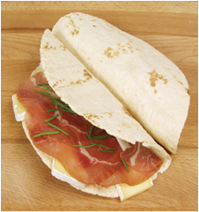

Fyll tortillaen med brie og spekeskinke (du velger selv hva slags etter smak og økonomi). Strø gressløk over og server.Fyll tortillaen med brie og spekeskinke (du velger selv hva slags etter smak og økonomi). Strø gressløk over og server.
Number of servingsNumber of servings | 1
EPDEPD | ProductProduct | Per servingPer serving |  | TotalTotal |  | QtyPerPackQtyPerPack | PackSizePackSize | PackUnitPackUnit | PackagingPackaging | ItemsItems
14559891455989 | Tortilla Hvete 20cm *(Gluten,Hvete gluten)Tortilla Hvete 20cm *(Gluten,Hvete gluten) | 1 | stkstk | 0 | stkstk | 8 | 770 | gg | 8x770g8x770g | 0
 | Brie Brie |  |  | 0 |  |  |  |  |  | 0
 | Spekeskinke Spekeskinke |  |  | 0 |  |  |  |  |  | 0
 | Gressløk Gressløk |  |  | 0 |  |  |  |  |  | 0
 | Fikensyltetøy Fikensyltetøy | 5 | gg | 0 | gg |  |  |  |  | 0

 | * Allergens* Allergens

